Oppskrift
Nachos LatinoNachos Latino
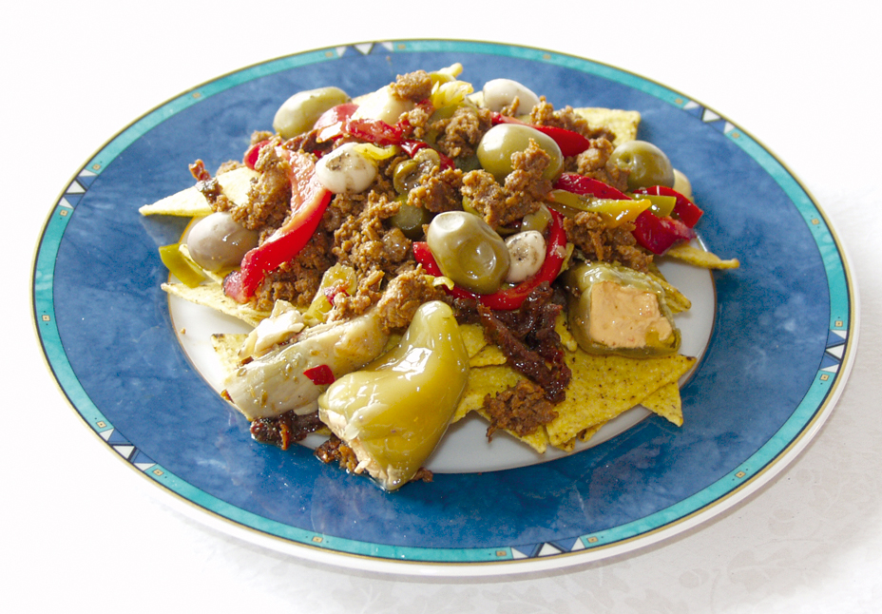

Tacokjøttet varmes opp i ovn eller kjele. Tortilla Chips anrettes på serveringstallerken, eller i gastronorm. Mikses med Paradiso grønnsaker. Toppes med salsa og tacokjøtt. Gratineres i salamander eller i ovn (225 grader) Tacokjøttet varmes opp i ovn eller kjele. Tortilla Chips anrettes på serveringstallerken, eller i gastronorm. Mikses med Paradiso grønnsaker. Toppes med salsa og tacokjøtt. Gratineres i salamander eller i ovn (225 grader)
Number of servingsNumber of servings | 1
EPDEPD | ProductProduct | Per servingPer serving |  | TotalTotal |  | QtyPerPackQtyPerPack | PackSizePackSize | PackUnitPackUnit | PackagingPackaging | ItemsItems
 | Mission Tortilla Chips Mission Tortilla Chips | 80 | gg | 0 | gg |  |  |  |  | 0
 | El Paradiso Picantesaus El Paradiso Picantesaus | 0.035 | kgkg | 0 | kgkg |  |  |  |  | 0
 | Terina Tacokjøtt stekt Terina Tacokjøtt stekt | 0.08 | kgkg | 0 | kgkg |  |  |  |  | 0
 | Terina Tacokjøtt kylling stekt Terina Tacokjøtt kylling stekt | 0.08 | kgkg | 0 | kgkg |  |  |  |  | 0
 | Terina Tacokjøtt porsjon Terina Tacokjøtt porsjon | 80 | gg | 0 | gg |  |  |  |  | 0
25571302557130 | Artisjokk antipasta Artisjokk antipasta | 0.025 | kgkg | 0 | kgkg | 6 | 1 | kgkg | 6x1kg6x1kg | 0
 | Grillet hvitløk Grillet hvitløk | 0.005 | kgkg | 0 | kgkg |  |  |  |  | 0
42150184215018 | Soltørket Tomat Strimlet Soltørket Tomat Strimlet | 0.01 | kgkg | 0 | kgkg | 6 | 1 | kgkg | 6x1kg6x1kg | 0
10027161002716 | Pepperoni Grønn med Ost *(Melk,Svoveldioksid eller sulfitter)Pepperoni Grønn med Ost *(Melk,Svoveldioksid eller sulfitter) | 0.01 | kgkg | 0 | kgkg | 4 | 2.2 | kgkg | 4x2.2kg4x2.2kg | 0
18023131802313 | Olivensalat *(Svoveldioksid eller sulfitter)Olivensalat *(Svoveldioksid eller sulfitter) | 0.02 | kgkg | 0 | kgkg | 4 | 2.3 | kgkg | 4x2.3kg4x2.3kg | 0
 | Fersk tomat Fersk tomat |  |  | 0 |  |  |  |  |  | 0
 | Fersk paprika Fersk paprika |  |  | 0 |  |  |  |  |  | 0

 | * Allergens* Allergens

